상품제안서
접지형 충전기 C타입 노트북 초고속충전기 GaN 65W | 상품코드: S42548

 |  |  |  |  |  |  | 02-713-8555 | www.synergygift.co.kr
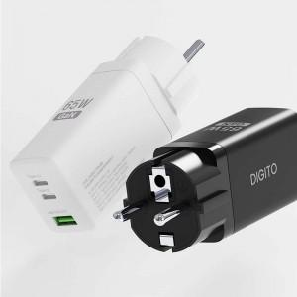

【상세/제작정보】

【인쇄/포장옵션】 | 레이저, DTF필름컬러 / 포장지포장

【공급단가】 | 수량 | 20~ | 100~ | 300~ | 500~ | 1,000~
*VAT별도 | 단가 | 23,640원 | 23,280원 | 22,730원 | 21,820원 | 20,910원

【상품 URL】 | https://www.synergygift.co.kr:443/src/goods_detail.php?gdno=42548

